Симплекс
$$\left\{\begin{aligned}3x+y ≤8 \\ 2x+4y ≤16 \\ 4x+2y ≤15 \\ x,y ≥0\end{aligned}\right.$$
Виды сырья | Запасы сырья | Виды продукции
 |  | П1 | П2
С1 | 8 | 3 | 1
С2 | 16 | 2 | 4
С3 | 15 | 4 | 2
Прибыль от реализации ед. продукции |  | Д1 | Д2
 |  | 20 | 15

$$\left\{\begin{aligned}3x+y+a=8 \\ 2x+4y+b=16 \\ 4x+2y+c=15 \\ \text{x}\text{,}\text{y}\text{,}\text{a}\text{,}\text{b}\text{,}\text{c}\text{≥0} \end{aligned}\right.$$
 |  |  |  | Ci | Xi
П1 | 3 | 2 | 4 | 20 | x
П2 | 1 | 4 | 2 | 15 | y
 | I | II | III | F=20x+15y->max
Bi | 8 | 16 | 15 | F

 | x | 20 | 15 | 0 | 0 | 0 | F
БП |  | x | y | a | b | c | Bi
0 | a | 3 | 1 | 1 | 0 | 0 | 8 | 8
0 | b | 2 | 4 | 0 | 1 | 0 | 16 | 4
0 | c | 4 | 2 | 0 | 0 | 1 | 15 | 7.5
 | delta J | -20 | -15 | 0 | 0 | 0 | 0

 | x | 20 | 15 | 0 | 0 | 0 | F
БП |  | x | y | a | b | c | Bi
0 | a | 2.5 | 0 | 1 | -0.25 | 0 | 4 | 1.6
15 | y | 0.5 | 1 | 0 | 0.25 | 0 | 4 | 8
0 | c | 3 | 0 | 0 | -0.5 | 1 | 7 | 2.3333333333
 | delta J | -12.5 | 0 | 0 | 3.75 | 0 | 60

 | x | 20 | 15 | 0 | 0 | 0 | F
БП |  | x | y | a | b | c | Bi
20 | x | 1 | 0 | 0.4 | -0.1 | 0 | 1.6
15 | y | 0 | 1 | -0.2 | 0.3 | 0 | 3.2
0 | c | 0 | 0 | -1.2 | -0.2 | 1 | 2.2
 | delta J | 0 | 0 | 5 | 2.5 | 0 | 80

Графичиский
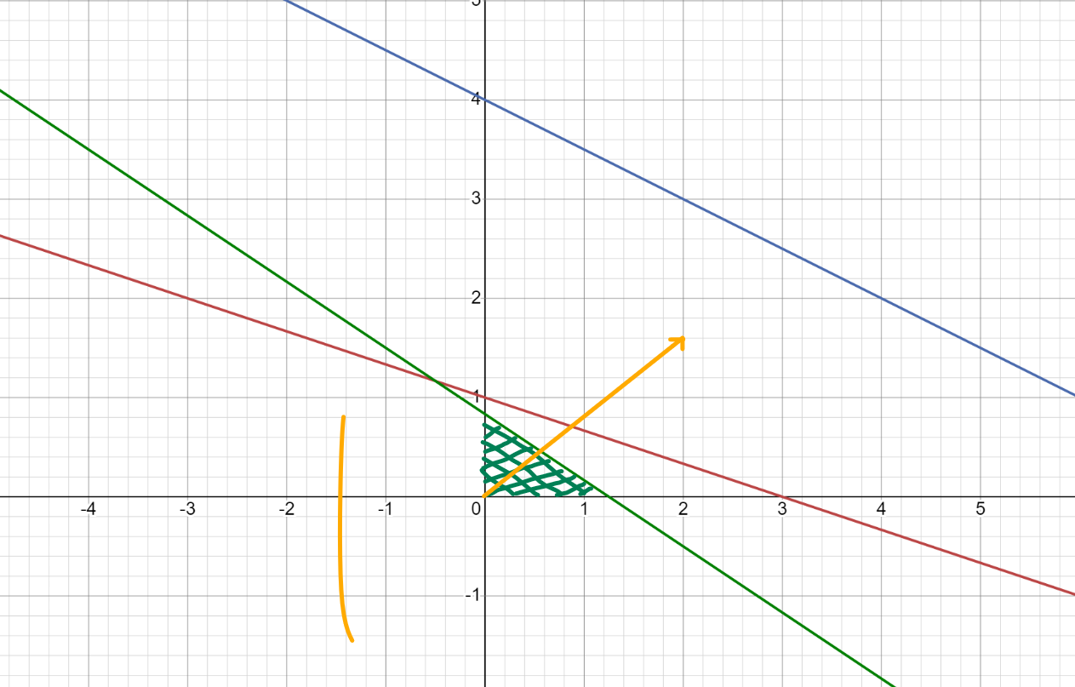
Виды сырья | Запасы сырья | Виды продукции |  | П1 | 3 | 2 | 4 | 20 |  | X=
 |  | П1 | П2 | П2 | 1 | 4 | 2 | 15
С1 | 8 | 3 | 1 |  | 8 | 16 | 5
С2 | 16 | 2 | 4 | F=20x+15y -> max |  |  |  |  |  | MAX | 25 | X | 1.25
С3 | 15 | 4 | 2 |  |  |  |  |  |  |  |  | Y | 0
Прибыль от реализации ед. продукции |  | Д1 | Д2 | 3x + y <= 8 |  | .-1/3*x + 1 |  | X | 3
 |  | 20 | 15 |  |  |  |  | Y | 0
 |  |  |  | 2x + 4y <= 16 |  | 4 - 1/2*x |  | X | 8
 |  |  |  |  |  |  |  | Y | 0
 |  |  |  | 4x + 6y <= 5 |  | 5/6-2/3*x |  | X | 1.25
 |  |  |  |  |  |  |  | Y | 0

Excel
$$\left\{\begin{aligned}3x+y ≤8 \\ 2x+4y ≤16 \\ 4x+2y ≤15 \\ x,y ≥0\end{aligned}\right.$$
Виды сырья | Запасы сырья | Виды продукции
 |  | П1 | П2
С1 | 8 | 3 | 1
С2 | 16 | 2 | 4
С3 | 15 | 4 | 2
Прибыль от реализации ед. продукции |  | Д1 | Д2
 |  | 20 | 15
 |  |  |  | Ограничения
 |  |  |  |  | 8 | <= | 8
Изменяемые ячейки |  |  | Функция цели |  | 16 | <= | 16
х1 | х2 |  | F |  | 12.8 | <= | 15
1.60 | 3.20 |  | 80

